Лист1
 |  | Магазин «Бисер, Бусинка, Страз» чешский бисер оптом, с доставкой по России http://biser-businka-strass-18.com http://okeanbusin.ru
 |  |  |  |  |  |  |  | сумма заказа:
 |  |  |  |  |  |  |  | 0.00
Бланк-заказа: |  | Фурнитура: подвески металлические |  |  |  |  |  | 140
ФИО, организация, адрес: |  |  |  |  |  |  |  | 73
Контактный телефон:

Изображение | № магазина | Цвет | Размеры | Упаковка | Цена, $ | Наличие | количество заказа
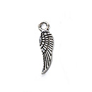 | 001 | серебро | 17х15 мм | 1 шт. | 0.14
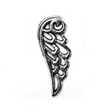 | 002 | серебро | 24х10 мм | 1 шт. | 0.41
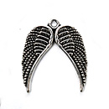 | 003 | серебро | 20х20 мм | 1 шт. | 0.41
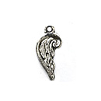 | 004 | серебро | 15х9 мм | 1 шт. | 0.27 | нет
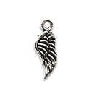 | 005 | серебро | 8х17 мм | 1 шт. | 0.27
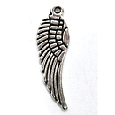 | 006 | серебро | 10х28 мм | 1 шт. | 0.41
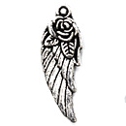 | 007 | серебро | 28х11 мм | 1 шт. | 0.54
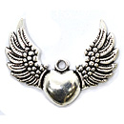 | 008 | серебро |  | 1 шт. | 0.81
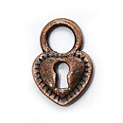 | 009 | медь | 12х12 мм | 1 шт. | 0.41
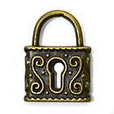 | 010 | бронза | 15х19 мм | 1 шт. | 0.54
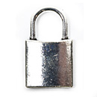 | 011 | серебро | 15х25 мм | 1 шт. | 0.41
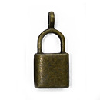 | 012 | бронза | 21х10 мм | 1 шт. | 0.27
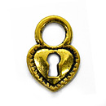 | 013 | золото | 12х12 мм | 1 шт. | 0.41
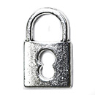 | 014 | серебро | 21х20 мм | 1 шт. | 0.41
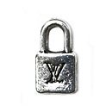 | 015 | серебро | 14х7 мм | 1 шт. | 0.27
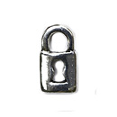 | 016 | серебро | 8х14 мм | 1 шт. | 0.27 | нет
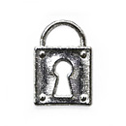 | 017 | серебро | 12х20 мм | 1 шт. | 0.14
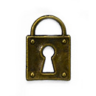 | 018 | бронза | 12х20 мм | 1 шт. | 0.14
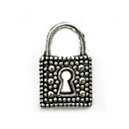 | 019 | серебро | 13х8 мм | 1 шт. | 0.14 | нет
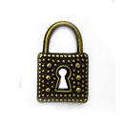 | 020 | бронза | 13х8 мм | 1 шт. | 0.14
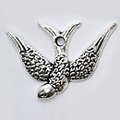 | 021 | серебро | 25х17 мм | 1 шт. | 0.81 | нет
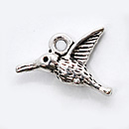 | 022 | серебро | 17х12 мм | 1 шт. | 0.41 | нет
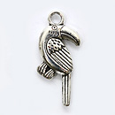 | 023 | серебро | 22х11 мм | 1 шт. | 0.54
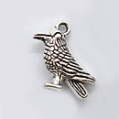 | 024 | серебро | 15х14 мм | 1 шт. | 0.54
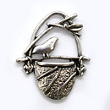 | 025 | серебро | 23х19 мм | 1 шт. | 0.54
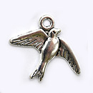 | 026 | серебро | 21х15 мм | 1 шт. | 0.41
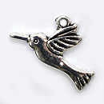 | 027 | серебро | 26х14 мм | 1 шт. | 0.54
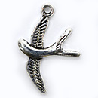 | 028 | серебро | 28х22 мм | 1 шт. | 0.54
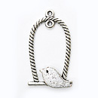 | 029 | серебро | 30х19 мм | 1 шт. | 0.41
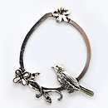 | 030 | серебро | 50х45 мм | 1 шт. | 0.81 | нет
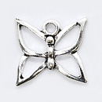 | 031 | серебро | 15х17 мм | 1 шт. | 0.27 | нет
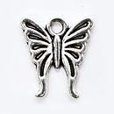 | 032 | серебро | 15х14 мм | 1 шт. | 0.54
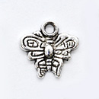 | 033 | серебро | 8х10 мм | 1 шт. | 0.14 | нет
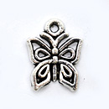 | 034 | серебро | 13х12 мм | 1 шт. | 0.27
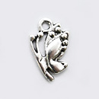 | 035 | серебро | 15х10 мм | 1 шт. | 0.27
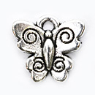 | 036 | серебро | 12х13 мм | 1 шт. | 0.27
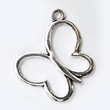 | 037 | серебро | 20х17 мм | 1 шт. | 0.14
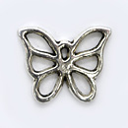 | 038 | серебро | 13х16 мм | 1 шт. | 0.27
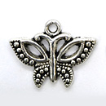 | 039 | серебро | 20х13 мм | 1 шт. | 0.41 | нет
 | 040 | серебро | 25х17 | 1 шт. | 0.81
 | 041 | серебро | 24х41 мм | 1 шт. | 0.95
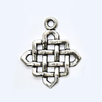 | 042 | серебро | 21х21 мм | 1 шт. | 0.54
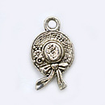 | 043 | серебро | 10х15 мм | 1 шт. | 0.14
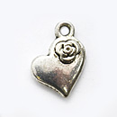 | 044 | серебро | 11х10 мм | 1 шт. | 0.41
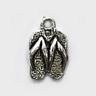 | 045 | серебро | 10х14 мм | 1 шт. | 0.27
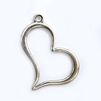 | 046 | серебро | 35х31 мм | 1 шт. | 0.41
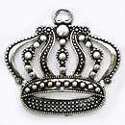 | 047 | серебро | 43х35 мм | 1 шт. | 1.63
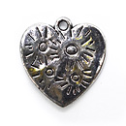 | 048 | серебро | 22х22 мм | 1 шт. | 0.41
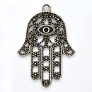 | 049 | серебро | 30х23 мм | 1 шт. | 0.41
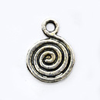 | 050 | серебро | 12х13 мм | 1 шт. | 0.14 | нет
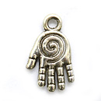 | 051 | серебро | 15х11 мм | 1 шт. | 0.27
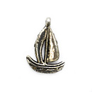 | 052 | серебро | 17х13 мм | 1 шт. | 0.27
 | 053 | серебро | 20х12 мм | 1 шт. | 0.14
 | 054 | серебро | 22х22 мм | 1 шт. | 1.36
 | 055 | серебро | 60х40 мм | 1 шт. | 1.36
 | 056 | серебро | 17х13 мм | 1 шт. | 0.41
 | 057 | серебро | 19х16 мм | 1 шт. | 0.54
 | 058 | серебро | 18х20 мм | 1 шт. | 0.41
 | 059 | бронза | 18х20 мм | 1 шт. | 0.41
 | 060 | серебро | 22х31 мм | 1 шт. | 0.68
 | 061 | серебро | 13х13 мм | 1 шт. | 0.54
 | 062 | серебро | 12х20 мм | 1 шт. | 0.54
 | 063 | серебро | 19х20 мм | 1 шт. | 0.54 | нет
 | 064 | бронза | 19х20 мм | 1 шт. | 0.54
 | 065 | серебро | 17х12 мм | 1 шт. | 0.41
 | 066 | бронза | 17х12 мм | 1 шт. | 0.41
 | 067 | бронза | 20х17 мм | 1 шт. | 0.27
 | 068 | бронза | 18х14 мм | 1 шт. | 0.54
 | 069 | бронза | 25х17 мм | 1 шт. | 0.81
 | 070 | бронза | 25х27 мм | 1 шт. | 0.81 | нет
 | 071 | бронза | 24х24 мм | 1 шт. | 0.81
 | 072 | бронза | 15х10 мм | 1 шт. | 0.27
 | 073 | бронза | 15х17 мм | 1 шт. | 0.54
 | 074 | бронза | 10х12 мм | 1 шт. | 0.54
 | 075 | бронза | 60х40 мм | 1 шт. | 1.36
 | 076 | бронза |  | 1 шт. | 0.81 | нет
 | 077 | серебро | 60х25 мм | 1 шт. | 0.81
 | 078 | золото | 60х25 мм | 1 шт. | 0.81
 | 079 | бронза | 60х25 мм | 1 шт. | 0.81
 | 080 | серебро | 26х15 мм | 1 шт. | 0.27
 | 081 | золото | 26х15 мм | 1 шт. | 0.27
 | 082 | бронза | 26х15 мм | 1 шт. | 0.27 | нет
 | 083 | медь | 26х15 мм | 1 шт. | 0.27
 | 084 | серебро | 13х23 мм | 1 шт. | 0.27
 | 085 | серебро | 32х22 мм | 1 шт. | 0.54
 | 086 | серебро | 53х53 мм | 1 шт. | 0.95 | нет
 | 087 | серебро | 28х30 мм | 1 шт. | 0.54
 | 088 | серебро | 13х13 мм | 1 шт. | 0.81
 | 089 | серебро | 17х17 мм | 1 шт. | 0.41
 | 090 | серебро | 14х17 мм | 1 шт. | 0.41
 | 091 | серебро | 15х15 мм | 1 шт. | 0.41
 | 092 | серебро | 13х12 мм | 1 шт. | 0.81
 | 093 | серебро | 36х43 мм | 1 шт. | 0.41 | нет
 | 094 | серебро | 18х18 мм | 1 шт. | 0.54
 | 095 | серебро | 15х17 мм | 1 шт. | 0.27
 | 096 | серебро | 15х15 мм | 1 шт. | 0.27
 | 097 | серебро | 15х15 мм | 1 шт. | 0.81
 | 098 | серебро | 15х15 мм | 1 шт. | 0.41
 | 099 | серебро | 13х13 мм | 1 шт. | 0.81 | нет
 | 100 | серебро | 12х10 мм | 1 шт. | 0.27
 | 101 | серебро | 100 мм | 1 шт. | 1.36
 | 102 | серебро | 80 мм | 1 шт. | 1.09 | нет
 | 103 | серебро | 80 мм | 1 шт. | 1.09
 | 104 | серебро | 10х18 мм | 1 шт. | 0.27 | нет
 | 105 | серебро | 20х20 мм | 1 шт. | 0.41 | нет
 | 106 | серебро | 23х15 мм | 1 шт. | 0.41 | нет
 | 107 | серебро | 18х15 мм | 1 шт. | 0.54
 | 108 | серебро | 20х15 мм | 1 шт. | 0.54
 | 109 | серебро | 19х19 мм | 1 шт. | 0.54 | нет
 | 110 | серебро | 25х15 мм | 1 шт. | 0.68
 | 111 | серебро | 25х14 мм | 1 шт. | 0.68
 | 112 | серебро | 22х14 мм | 1 шт. | 0.41 | нет
 | 113 | серебро | 20х16 мм | 1 шт. | 0.54
 | 114 | серебро | 13х14 мм | 1 шт. | 0.27
 | 115 | бронза | 20х12 мм | 1 шт. | 0.27
 | 116 | серебро | 20х12 мм | 1 шт. | 0.27
 | 117 | бронза | 20х10 мм | 1 шт. | 0.27
 | 118 | серебро | 20х10 мм | 1 шт. | 0.27
 | 119 | бронза | 22х17 мм | 1 шт. | 0.27
 | 120 | серебро | 15х11 мм | 1 шт. | 0.27
 | 121 | золото | 15х15 мм | 1 шт. | 0.27
 | 122 | бронза | 15х13 мм | 1 шт. | 0.27
 | 123 | золото | 15х13 мм | 1 шт. | 0.41
 | 124 | серебро | 15х13 мм | 1 шт. | 0.41
 | 125 | серебро | 22х10 мм | 1 шт. | 0.27
 | 126 | серебро | 22х10 мм | 1 шт. | 0.27
 | 127 | золото | 22х10 мм | 1 шт. | 0.27
 | 128 | бронза | 29х10 мм | 1 шт. | 0.27
 | 129 | серебро | 20х10 мм | 1 шт. | 0.27
 | 130 | серебро | 15х13 мм | 1 шт. | 0.27
 | 131 | золото | 10х15 мм | 1 шт. | 0.27
 | 132 | серебро | 10х15 мм | 1 шт. | 0.27
 | 133 | серебро | 17х14 мм | 1 шт. | 0.27
 | 134 | серебро | 27х17 мм | 1 шт. | 0.27
 | 135 | серебро | 15х22 мм | 1 шт. | 0.27
 | 136 | бронза | 18х7 мм | 1 шт. | 0.54
 | 137 | бронза | 20х10 мм | 1 шт. | 0.27
 | 138 | серебро | 20х10 мм | 1 шт. | 0.27
 | 139 | серебро | 20х13 мм | 1 шт. | 0.27
 | 140 | серебро | 13х10 мм | 1 шт. | 0.27
 | 141 | золото | 14х12 мм | 1 шт. | 0.27
 | 142 | серебро | 14х12 мм | 1 шт. | 0.27
 | 143 | серебро | 13х13 мм | 1 шт. | 0.54
 | 144 | медь | 13х13 мм | 1 шт. | 0.54
 | 145 | серебро | 20х10 мм | 1 шт. | 0.27
 | 146 | медь | 13х10 мм | 1 шт. | 0.27 | нет
 | 147 | серебро | 10х16 мм | 1 шт. | 0.54 | нет
 | 148 | серебро | 38х52 мм | 1 шт. | 1.09
 | 149 | бронза | 38х52 мм | 1 шт. | 1.09
 | 150 | серебро | 25х19 мм | 1 шт. | 0.54
 | 151 | серебро | 19х17 мм | 1 шт. | 0.54
 | 152 | бронза | 16х15 мм | 1 шт. | 0.27 | нет
 | 153 | серебро темное | 16х15 мм | 1 шт. | 0.27
 | 154 | серебро | 16х15 мм | 1 шт. | 0.27
 | 155 | серебро | 19х17 мм | 1 шт. | 0.14

сумма заказа: |  |  |  |  |  |  | 0.00

